상품제안서
777 쓰리세븐 SS-4900VC | 상품코드: F09048

 |  |  |  |  |  |  | 02-412-0044 | www.easy1.co.kr
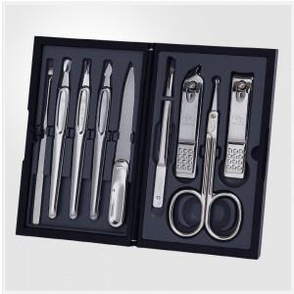

【상세/제작정보】 | .

【인쇄/포장옵션】 | 실크 / 포장지포장

【공급단가】 | 수량 | 50~ | 100~ | 500~ | 1,000~ | 2,000~
*VAT별도 | 단가 | 17,340원 | 17,080원 | 16,680원 | 16,010원 | 15,340원

【상품 URL】 | https://easy1.co.kr:443/src/goods_detail.php?gdno=9048

